Blad1
Plaatsing van bestelling digitale meters
Naam school:
Adres / postcode / gemeente
 | Facturatieadres:
 | Algemeen emailadres school:
 | Algemeen telefoonnummer school:
 | BTW of Ondernemingsnummer school:
Contactpersoon school / Naam + voornaam:
Emailadres contactpersoon:
GSM contactpersoon:
Totale kostprijs van bestelling:
Nota: elke school kan gratis 2 digitale losse elektriciteitsmeters (mono- of polyfasige) naar eigen keuze en 2 digitale gasmeters ontvangen. De digitale elektriciteitsmeter met demobord (het stopcontact kan de school eventueel zelf eenvoudig monteren), wordt na betaling van de factuur geleverd. Meerdere meters kunnen ook worden bijbesteld tegen betaling.
MDC 2 losse monofasige elektriciteitsmeter
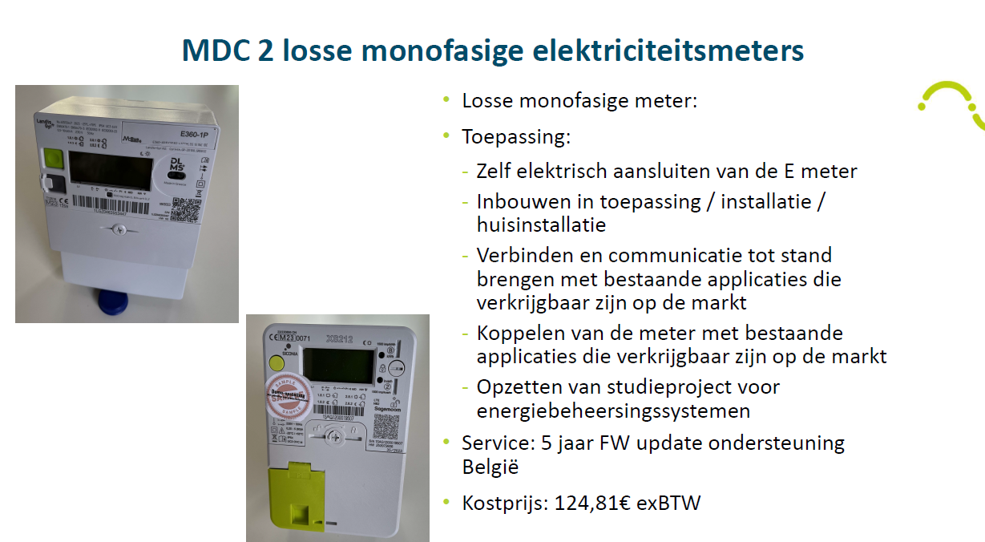

Aantal |  | Kostprijs

 |  | 151,02€ incl. BTW

 |  | Gratis

MDC 2 losse polyfasige elektriciteitsmeter (drie fase-aansluitingen)
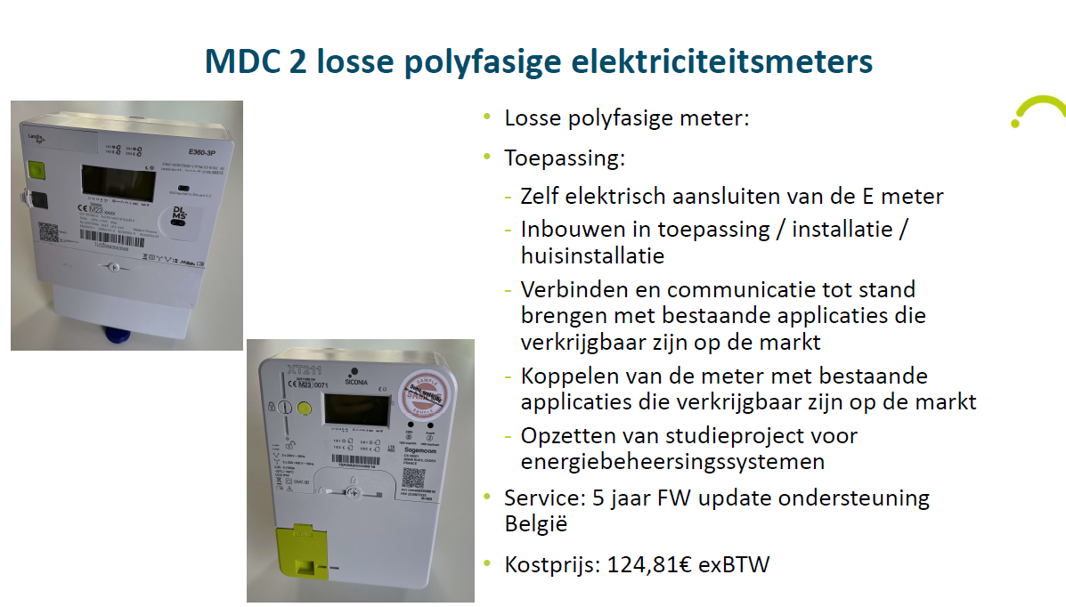

Aantal |  | Kostprijs

 |  | 151,02€ incl. BTW

 |  | Gratis

MDC 2 Demoborden monofasige elektriciteitsmeter
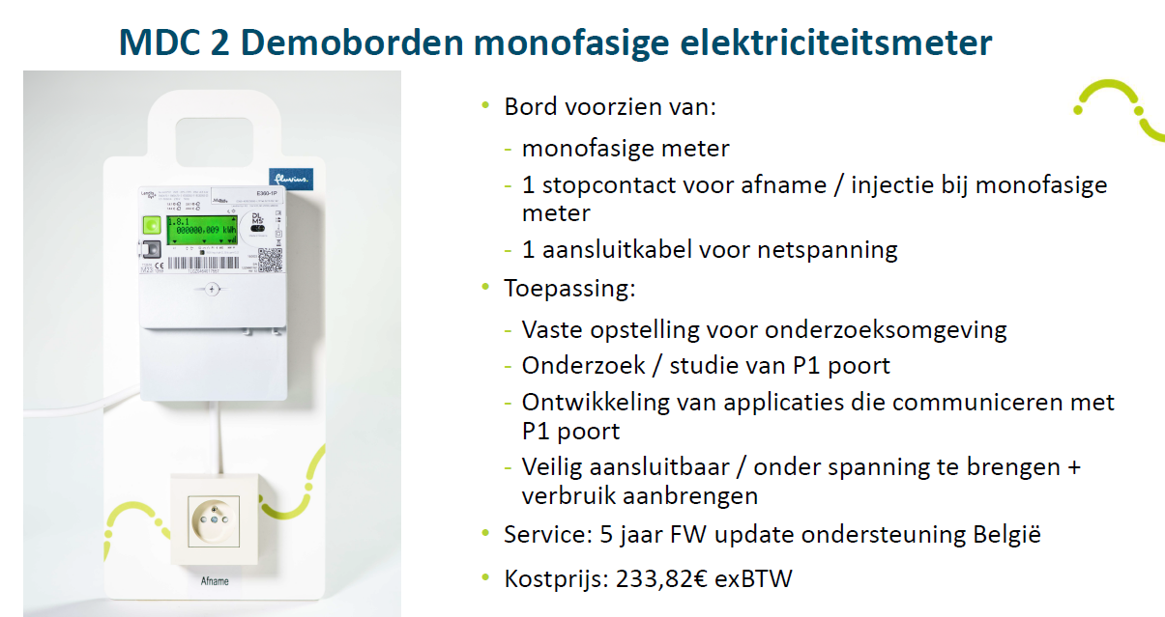

Aantal |  | Kostprijs

 |  | 282,93€ incl. BTW

MDC 2 Demoborden polyfasige elektriciteitsmeter (drie fase-aansluitingen)
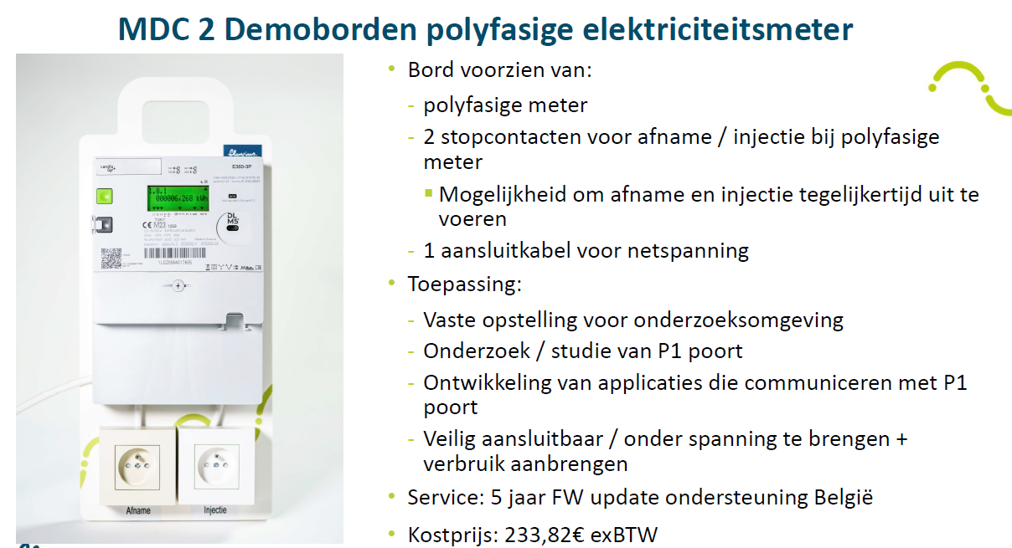

Aantal |  | Kostprijs

 |  | 282,93€ incl. BTW

MDC 2 losse gasmeter
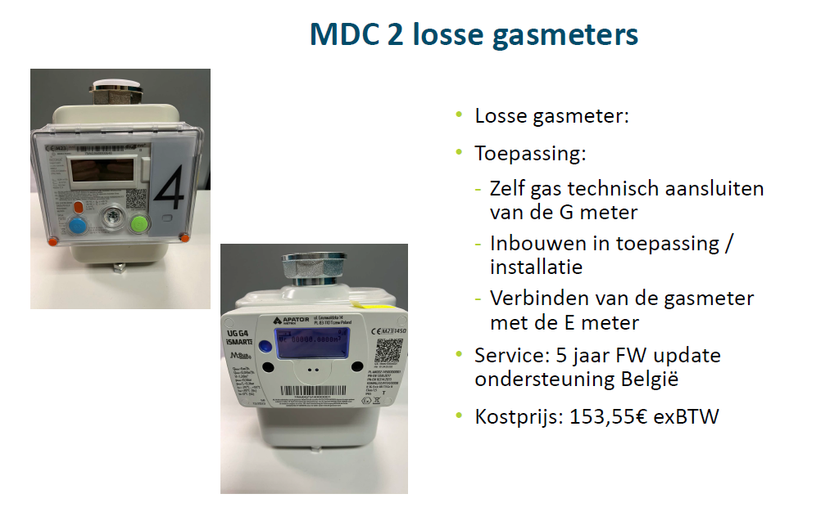

Aantal |  | Kostprijs

 |  | 185,80€ incl. BTW

 |  | Gratis

Totale kostprijs:
Gelieve het juiste aantal in A kolom te vermelden. En dit document nadien ingevuld terug te mailen naar: karin.wauters@rtc.vlaamsbrabant.be

